Накладная-№3
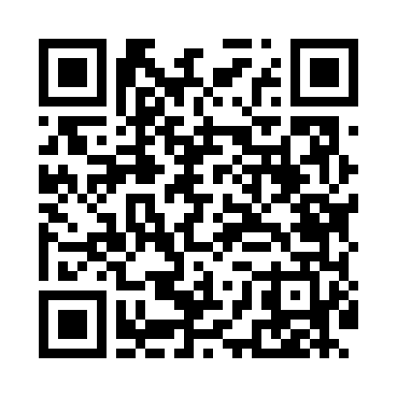
Номер товарно-транспортной накладной: |  |  | Торговый представитель: Amriyev Muhammad
Поставщик: Toshkent falcon fly 2 |  |  | Телефон торгового представителя: +998972880505
Дата отгрузки: 20.11.2025 |  |  | Контрагент: """" Klient
Дата консигнации: |  |  | Адрес:
Доставщик: |  |  | Телефон:
Телефон доставщика:
Время заказа: 20.11.2025 15:12:11
№ | Штрих-код | Название товаров (работ,услуг) | Количество | Количество в кейсе | Цена | Сумма
 |  |  | 108 |  |  | 199.6
1 | 6915646559390 | Пластмасса ликоб 5.6" A363 14.2x14.2x5.4cm DB -59-39 | 20 | 20 шт. | 1 | 20
2 | 6915646559406 | Пластмасса ликоб 4.2" D176142 4.2" 10.5x10.5x 5.5 sm DB-59-40 | 20 | 20 шт. | 0.90 | 18
3 | 6915641655110 | Пластмасса салатница 27.5x15x3 см DB-59-34 | 8 | 8 шт. | 2 | 16
4 | 6915641742940 | Пластмасса салатница D174294 24x18.5x4 см DB- 59-32 | 8 | 8 шт. | 1.70 | 13.60
5 | 6915646512036 | Пластмасса ликоб AA08 20.6x14.8x5.7 sm DB-59- 25 | 8 | 8 шт. | 2.10 | 16.80
6 | 6915641577122 | Пластмасса салатница 57712 12" 30x30x8 см DB- 59-70 | 6 | 6 шт. | 6.40 | 38.40
7 | 6915641796141 | Пластмасса салатница F179614 35x12x4 см DB-59 -37 | 6 | 6 шт. | 2.30 | 13.80
8 | 6915649156084 | Пластиковый салатница DB-59-79 | 30 | 30 шт. | 1.30 | 39
9 | 6921751300993 | Чайник заварочный из нержавеющей стали, 1 л, XP-99-3 | 2 | 2 шт. | 12 | 24
Итого: 199.6$|->UZS: 2,495,000.00

